EMSI
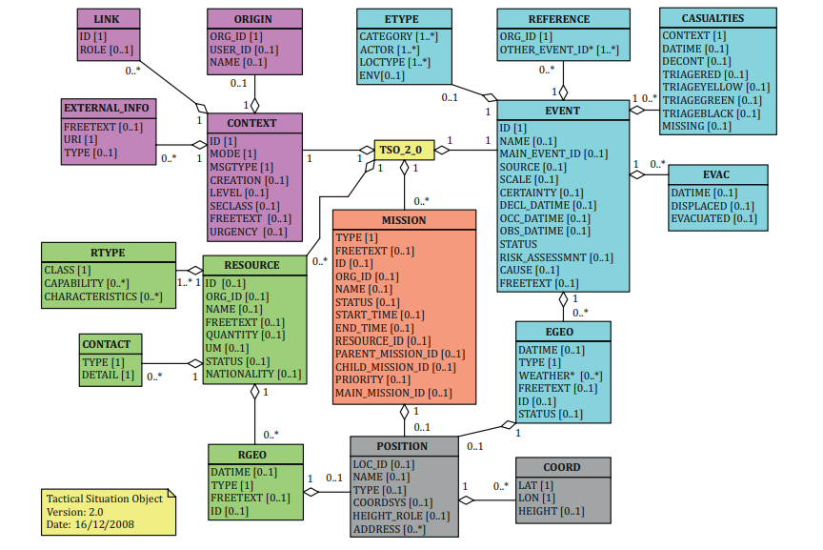
emsi |  | Champs NexSIS repris |  | Validé métier | 70%
 |  | Champs NexSIS supprimé |  | Validé NexSIS | 64%
 |  | Champs repris de CISU |  | Validé NexSIS + métier
 |  | Champs ajouté Santé |  | Désaccord NexSIS ou métier
 |  | Champs modifié Santé
 |  | Besoin de plus d'informations
 |  |  |  |  |  |  |  |  |  |  |  |  |  | Liens existants |  |  |  |  |  |  |  |  |  |  |  | Périmètre |  |  |  |  |  | Validations
ID | Donnée (Niveau 1) | Donnée (Niveau 2) | Donnée (Niveau 3) | Donnée (Niveau 4) | Donnée (Niveau 5) | Donnée (Niveau 6) | Description | Description EMSI (EN) - informatif | Exemples | Usage NexSIS | Balise EMSI | Balise NexSIS | Nouvelle balise | Nantes - balise | Nantes - description | GT399 | GT399 description | Cardinalité | Cardinalité DC | Cardinalité EO | # cardinalité DC vs EO | Objet | Format (ou type) | Nomenclatures | Détails de format | 15-18 | 15-15 | CUT | Commentaire Hub Santé | Commentaire Philippe Dreyfus | Commentaire Yann Penverne | NexSIS | Métier
2 |  | Identifiant du message |  |  |  |  | A constituer par le rédacteur du présent EMSI pour être unique, il est préconisé de reprendre la valeur du champ messageId de l'entête RC-DE. | Provides the identifier of the EMSI. It shall be unique. | d350c9d2-9d76-4568-b0b7-a747ffadc949 | X | ID |  | ID | NR | Numéro de requête émise |  |  | 1..1 | 1..1 | 1..1 |  |  | string |  | Longueur maximale : 40 caractères | X | X |  |  |  |  | 1 | 1
7 |  |  | ID |  |  |  | A renseigner avec l'identifiant local de l'affaire du partenaire requérant Dans NexSIS; RG 1 – : création du premier message EMSi suite réception Affaire • <LINK><LINK ID> = <Numéro d'affaire initiale> • <LINK><LINK ROLE> = 'ADDSTO', RG 2 : Pour tous les messages créés après le premier, EMSI <LINK> est complété par <LINK><LINK ID> contenant l'ID de message EMSI précédent créé au sein du SGO rédacteur * <LINK><LINK ROLE> = 'SPRSDS' |  | samuA:CA126B445579GD4A67AV | X | ID |  | ID |  |  |  |  | 1..1 | 1..1 | 1..1 |  |  | string |  |  | X | X |  |  |  |  | 1 | 1
13 |  |  | Origine ID |  |  |  | Optionnel, identifiant du service à l'origine de l'EMSI Se référer au DSF pour la structure normée des organisations Le format est le suivant {pays}.{domaine}.{code département}.{organisation}.{structure interne}*.{unité fonctionnelle}*. | The unique identifier of an organization element. | fr.health.44.samu44 | X | ORG_ID |  | ORG_ID |  |  |  |  | 0..1 | 0..1 | 0..1 |  |  | string |  |  | X | X |  |  |  |  | 1
14 |  |  | ID d'utilisateur de l'origine |  |  |  | Optionnel, identifiant de l'opérateur du service à l'origine de l'EMSI | It provides the unique identifier of the user who created the EMSI. |  |  | USER_ID |  | USER_ID |  |  |  |  | 0..1 | 0..1 | 0..1 |  |  | string |  |  | X | X |  |  |  |  | 1
22 |  | Identifiant local de l'affaire |  |  |  |  | Identifiant local de l'affaire dans le système du partenaire emetteur | Describes the identifier of the event for the creator of the EMSI. Unique inside the node. | samu44 | X | ID |  | ID |  |  |  |  | 1..1 | 1..1 | 1..1 |  |  | string |  |  | X | X |  |  |  |  | 1 | 1
24 |  | Identifiant de l'affaire |  |  |  |  | Identifiant d’affaire partagé issu du message RC-EDA transmis en amont NB : Dans le cas d’un partage initié par un SAMU, on peut avoir EVENT.ID = EVENT.MAIN_EVENT_ID | Provides a link to the main event ift he current event is a sub-event of this main event | samuA:CA126B445579GD4A67AV |  | MAIN_EVENT_ID |  | MAIN_EVENT_ID |  |  |  |  | 0..1 | 1..1 | 0..1 | X |  | string |  |  | X | X |  |  |  |  | 1 | 1
39 |  |  | ID de l'organisation |  |  |  | Identification de l'organisation partenaire | Defines the unique identifier for a node creating the EMSI. If the element OTHER_EVENT_ID is provided. | fr.health.44.samu44 |  | ORG_ID |  | ORG_ID |  |  |  |  | 1..1 | 1..1 | 1..1 |  |  | string |  |  | X | X |  |  |  |  | 1 | 1
40 |  |  | ID des autres event |  |  |  | Indique d'autres identifiants utilisés pour l'affaire dans le système partenaire | States the identifiers for the same event, used by other agencies. | samu4412345 |  | OTHER_EVENT_ID |  | OTHER_EVENT_ID |  |  |  |  | 1..n | 1..n | 1..n |  |  | string |  |  | X | X |  |  |  |  | 1 | 1
60 |  |  |  | ID position |  |  | Optionnel La localisation de l'affaire est transmise en amont dans un message RC-EDA et le lieu souhaité pour l'intervention est systématiquement reprécisé dans un objet MISSION. Lorsque le lieu d'intervention est identique à celle d'une position de l'affaire partagée dans le message RC-EDA, le champ MISSION.RGEO.POSITION.LOC_ID doit être alimenté valorisé comme le champ eventLocation.locId du message RC-EDA envoyé en amont. | Defines the identifier for this geographical area (for later reference). Unique inside an event for the node. MISSION : Provides an identifier, which is unique inside the current EMSI file. This identifier can be used in another part of the EMSI in order to avoid duplicating the same position object (cf. the explanation of the TYPE element for an example of the use of this element). RESSOURCE : Provides an identifier, which is unique inside the current EMSI file. | 111fb03a-6fd9-41e0-8e81-990c45188887 | X | LOC_ID |  | LOC_ID |  |  |  |  | 1..1 | 1..1 | 1..1 |  |  | string |  |  | X | X |  | X |  |  | 1 | 1
75 |  | Identifiant de la mission |  |  |  |  | Contient un identifiant de demande de concours unique. Cet identifiant sera réutilisable par le partenaire pour répondre à cette demande. Identifiant unique de la mission dans le système du partenaire la conduisant. | Defines the unique identifier of the mission inside the current node. | /FF#bb511708-b004-4d7e-8820-1d56c19f1823 | X | ID |  | ID |  |  |  |  | 0..1 | 1..1 | 0..1 | X |  | string |  |  | X | X |  |  |  |  | 1 | 1
76 |  | Identifiant de l'organisation propriétaire |  |  |  |  | Indique l'organisation du partenaire concerné par la Demande de Concours (voir DSF 8.4). Le code CRRA ou le code du SIS peut être utilisé. Indique l'organisation du service réalisant la mission. Dans le cas d'une réponse, c'est l'organisation du concourant qui doit être indiquée. Se référer au DSF pour la structure normée des organisations Le format est le suivant {pays}:{domaine}:{code département}:{organisation}:{structure interne}*:{unité fonctionnelle}*. identique à <CONTEXT><ORIGIN><ORG_ID> | Defines the unique identifier of the node which controls the mission. It can be omitted if the mission is controlled by the node which provides the EMSI. | fr.health.44.samu44 | X | ORG_ID |  | ORG_ID |  |  |  |  | 0..1 | 0..1 | 0..1 |  |  | string |  |  | X | X |  |  |  |  | 1 | 1
81 |  | Ressource engagée |  |  |  |  | Liste des identifiants des ressources engagées dans la mission (voir RESOURCE.ID) | Defines the link with the description in the RESOURCE/ID element(s). | 77_45102#VSAV 1# | X | RESOURCE_ID |  | RESOURCE_ID |  |  |  |  | 0..n | 0..n | 0..n |  |  | string |  |  | X | X |  |  |  |  | 1 | 1
82 |  | Missions parentes |  |  |  |  | Dans le cadre d'une demande de concours, ne doit pas être renseigné La mission peut déjà être rattachée à des missions filles mais leurs détails ne doivent pas être nécessaires pour traiter la demande de concours dans le système du partenaire. Cf. DSF pour l'organisation liens entre MISSION (sous-section "Découpage de l'opération en missions") | Defines the list of the missions which shall be completed before the beginning of this mission. |  | X | PARENT_MISSION_ID |  | PARENT_MISSION_ID |  |  |  |  | 0..n | 0..n | 0..n |  |  | string |  |  | X | X |  |  |  |  | 1
83 |  | Missions filles |  |  |  |  | Cf. DSF pour l'organisation liens entre MISSION (sous-section "Découpage de l'opération en missions") | Defines the list of the missions which shall start when this mission is finished. |  | X | CHILD_MISSION_ID |  | CHILD_MISSION_ID |  |  |  |  | 0..n | 0..n | 0..n |  |  | string |  |  | X | X |  |  |  |  | 1
84 |  | Mission principale |  |  |  |  | - Dans le cas d'une mission générique de réponse à demande de concours, indiquer l'ID de la mission générique utilisée pour modéliser la demande de concours - Dans le cas d'une mission déclenchée dans le cadre d'une réponse à demande de concours, l'ID de la mission générique de réponse peut être utilisée dans ce champ pour indiquer qu'elle est liée à une réponse | Defines the link to the main mission when the mission is a sub-mission. | /FF#bb511708-b004-4d7e-8820-1d56c19f1855 | X | MAIN_MISSION_ID |  | MAIN_MISSION_ID |  |  |  |  | 0..1 | 0..1 | 0..1 |  |  | string |  |  | X | X |  |  |  |  | 1
92 |  | ID de la ressource |  |  |  |  | Identifiant unique de la ressource dans le système du partenaire propriétaire. Les systèmes sont garants de l'unicité et de l'invariablité des ids de véhicule dans le temps. Ils peuvent se servir des ids dans les référentiels existants si ils sont uniques et stables. Dans le cas d'un véhicule agrégé par un LRM (comme un SMUR), l'ID doit être valorisé avec son immatriculation. Dans le cas d'un véhicule agrégé par NexSIS, l'ID fournit peut ne pas correspondre à une immatriculation. | Defines a unique identifier of the resource inside the node. NOTE 1: An agency or a node may have several “unique identifiers” for a resource. It is an agency or node responsibility to define which one of these identifiers is used. NOTE 2: If the resource is not controlled by the node which is providing the EMSI, the ORG_ID element shall provide the identifier of the node which controls this resource. | 77_45102#VSAV 1# | X | ID |  | ID |  |  |  |  | 0..1 |  | 0..1 |  |  | string |  | voir description | X | X |  |  |  |  |  | 1
93 |  | Identifiant de l'organisation propriétaire |  |  |  |  | Identifiant de l'organisation à laquelle la ressource est rattachée (caserne, SAMU etc). Se référer au DSF pour la structure normée des organisations Le format est le suivant {pays}.{domaine}.{code département}.{organisation}.{structure interne}*.{unité fonctionnelle}*. Dans le cas où le LRM/NexSIS sert d'aggrégateur pour des véhicules appartenant à un partenaire tiers (type ambulance privée), l'identifiant d'organisation permet d'identifier ce tiers A constituer par le rédacteur du présent EMSI pour être unique, identique à <CONTEXT><ORIGIN><ORG_ID> | Defines the unique identifier of the node which controls the resource. It can be omitted if the resource is controlled by the node which provides the EMSI. | FR:Administration:44:CASERNENANTES | X | ORG_ID |  | ORG_ID |  |  |  |  | 0..1 |  | 0..1 |  |  | string |  |  | X | X |  |  |  |  |  | 1
100 |  |  | ID localisation |  |  |  | Identifiant unique de la position dans le système du partenaire | Defines the identifier for this geographical area for later reference. This ID shall be unique inside an event for the node. |  |  | ID |  | ID |  |  |  |  | 0..1 |  | 0..1 |  |  | string |  |  | X | X |  |  |  |  |  | 1

